Sheet1
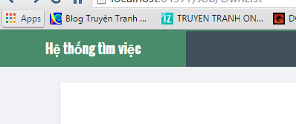

luôn báo error

 | home page chưa có nút about & contact

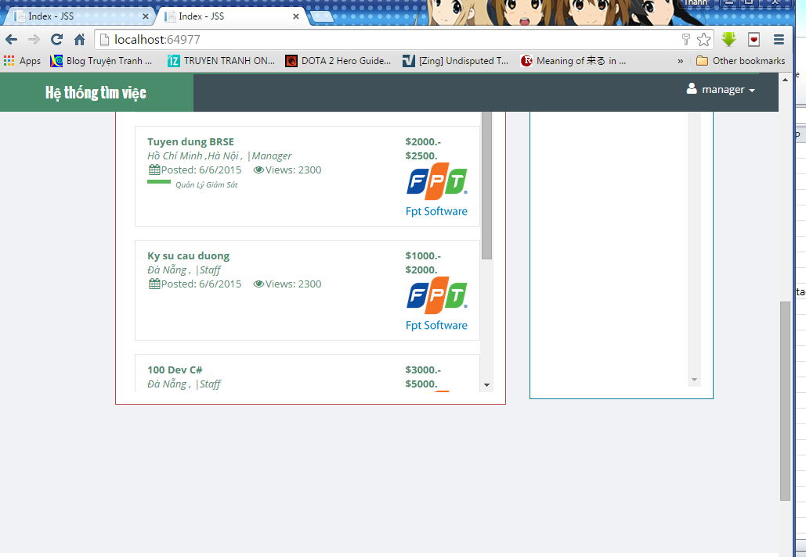

 |  | update code và mất đống quảng cáo

